Gemini

Gemini App (iPhone)
https://apps.apple.com/us/app/google-gemini/id6477489729

Gemini App (Android)
https://play.google.com/store/apps/details?id=com.google.android.apps.bard

Gemini Website
https://gemini.google.com/

夏日清涼爽AI應用工作坊資料
https://docs.google.com/spreadsheets/d/1FiKhp44aZzkzJIXughPIv8Lz459wgQJMhg1GD_kFu_I/edit?usp=sharing

Gen圖比賽
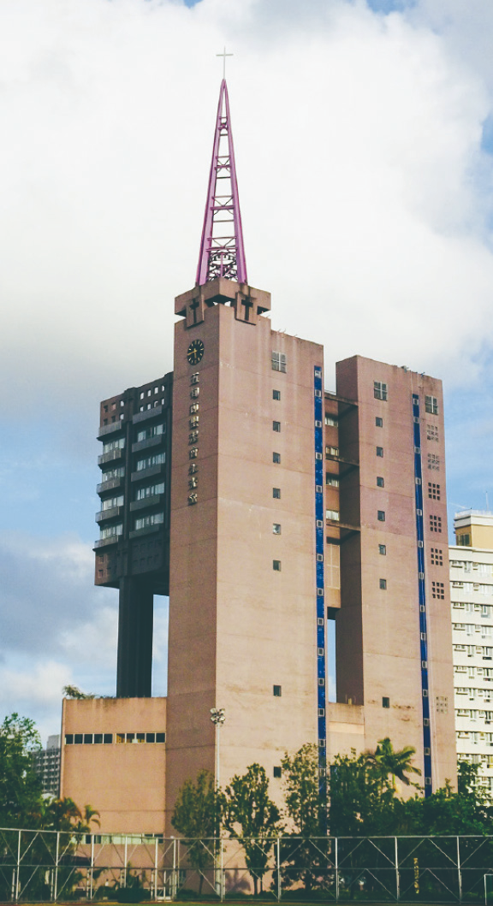
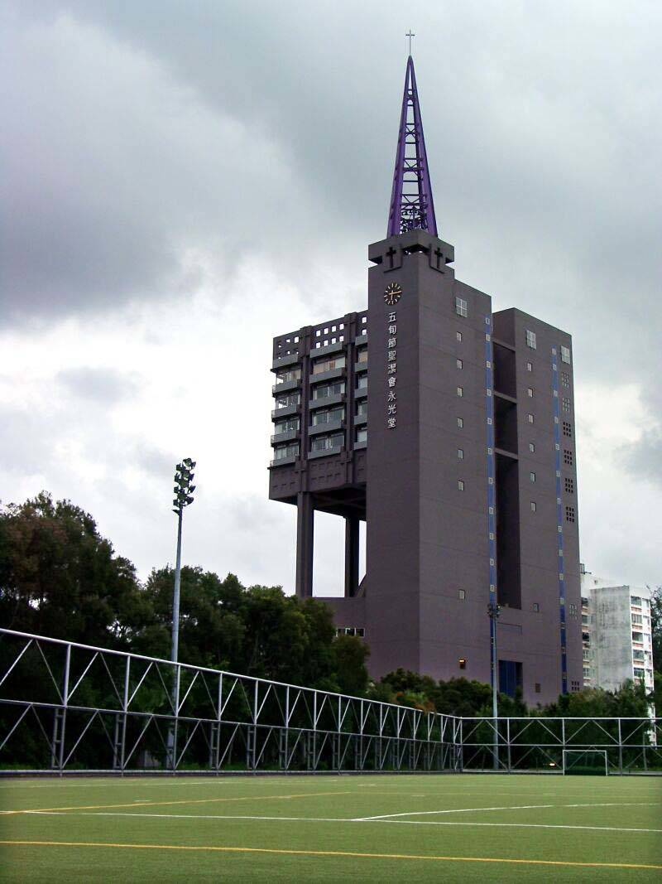
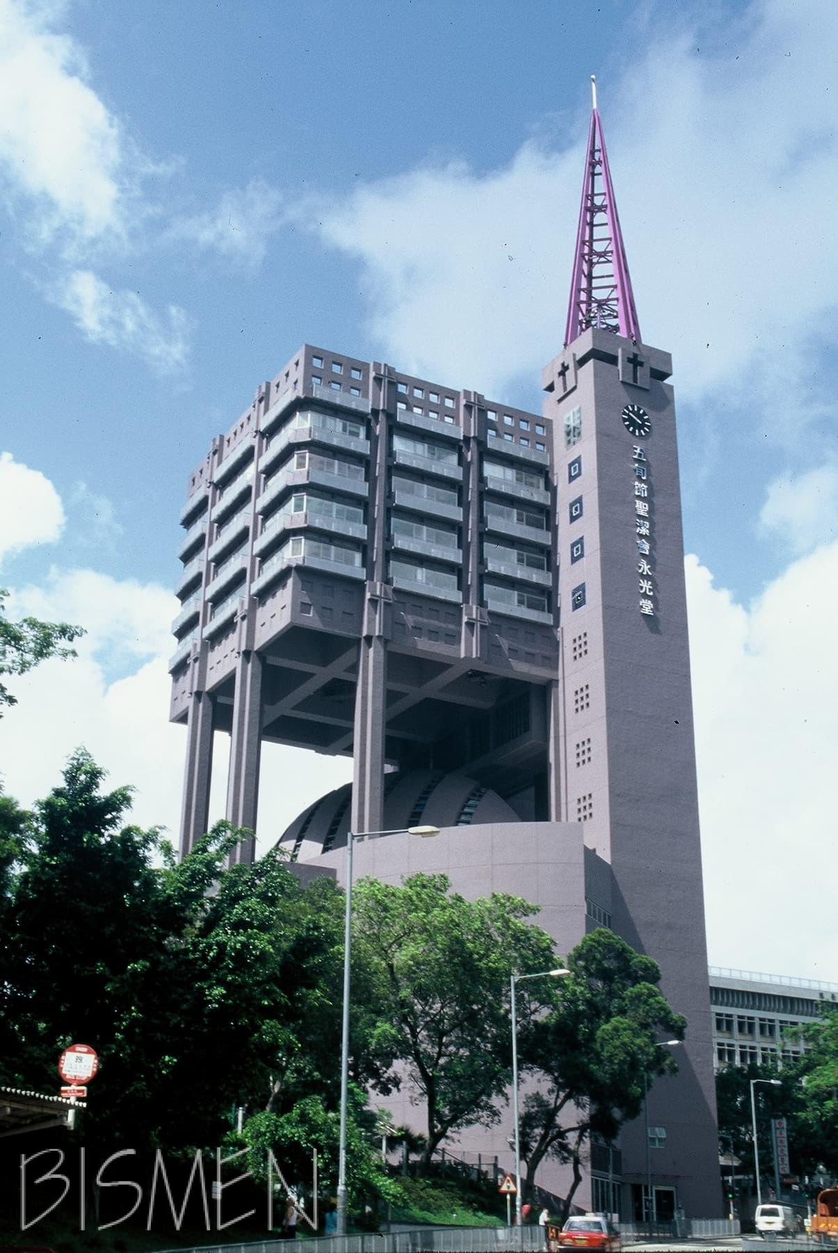
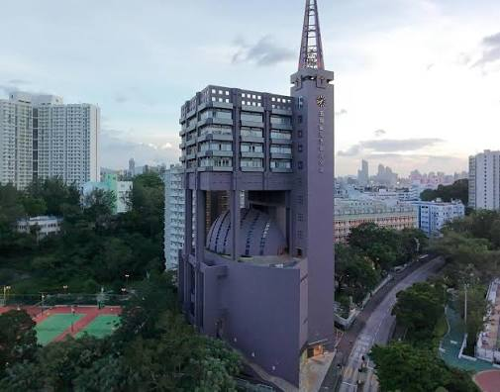
Gen圖比賽

Example demo: | https://share.gemini.google/bLDHsj9lkZRs
Step 1. | Find and paste a Wing Kwong photo
Step 2. | 請你幫我修改這張圖, 加入藍天和彩虹, 再加上好多裝飾在建築外牆.
Step 3. | Whatsapp to 林牧師
 | https://wa.me/85223399537

旅行規劃
旅行規劃：安排行程、搵景點、交通建議 (Everyone)

Example demo: https://share.gemini.google/ijwcuIBuJGjf
Step 1. | 請幫我安排日本九州旅行, 9月19日至9月26日, 全部日子住在博多酒店, 會買北九州五日JR PASS, 請介紹一些觀光景點和行程, 請安排不同地道食物, 每天約八時出發。
Step 2. | 我需要一個EXCEL表格，橫向是每一日，直向是當日的日期，星期幾，天氣，當日觀光的地點摘要，7:00-23:00的每個小時（當中顯示安排的交通，用餐，活動時間），酒店，需要的交通劵。這個表格需要詳細資料，如果是交通，請標明開車和到站時間地點，還要在https://japantravel.navitime.com/zh-tw/area/jp/route 核實，如果用餐，請在tabelog website查看評分，不可以少過3.5，還要給我預算價錢和預訂資料，如果是活動，請提意需要的時間。
Step 3. | 請幫手做一張行程簡圖，方便我俾家人朋友。
Step 4. | AI有時都會有錯，請用JapanTravel App去核實交通的班次和時間。

✈️ 旅行規劃：乘搭飛機到日本東京玩幾日 (FRANKIE) |  | demo
說明 | 以下提示詞適合 AI 初學者，可直接複製到 Gemini 使用。建議先從簡單提示詞開始，再逐步加入日期、航班、住宿、預算及同行者需要，觀察答案有甚麼變化。
基礎版 | 我想從香港乘搭飛機到日本東京旅行五日四夜，請建議一個簡單行程。 | Y
加入詳細條件 | 我想從香港乘搭飛機到日本東京旅行五日四夜。同行者包括兩位成人，我們喜歡日本美食、文化景點和購物，希望行程輕鬆，每天最多安排三個主要景點。請提供一個行程初稿。 | Y
指定旅行日期 | 我計劃在【出發日期】至【回程日期】，從香港乘搭飛機前往日本東京。請根據這個季節的天氣和日照時間提供行程建議，並列出出發前需要核實的事項。 | Y
讓 AI 先提問 | 請擔任我的東京旅行規劃助手。我計劃從香港乘搭飛機到東京玩幾日。請先逐一問我最多八條問題，了解旅行日期、日數、同行者、預算、住宿地區、興趣、體力和飲食需要，然後才安排行程。每次只問一條問題。
整理旅行需要 | 請根據我的答案，把旅行需要整理成「必須安排」、「最好安排」和「可以省略」三類，並以表格顯示。在我確認之前，暫時不要編排行程。
航班搜尋 | 請搜尋【出發日期】從香港國際機場前往東京，以及【回程日期】從東京返回香港的航班。請比較羽田機場和成田機場的選擇，並列出航空公司、航班時間、機場、是否直航、行李條款、估計票價、資料來源及查閱日期。票價和座位可能隨時改變，請提醒我到航空公司官方網站核實。 | Y
比較東京機場 | 請比較羽田機場和成田機場，包括前往東京市中心的時間、交通方法、估計費用、轉車次數、深夜到達的方便程度，以及適合哪類旅客。請附上官方資料來源及查閱日期。
選擇航班時間 | 如果第一天希望保留半天觀光時間，而最後一天不希望太早起床，請建議合適的去程和回程時段。請同時考慮前往機場、辦理登機和入境所需時間，不要只比較票價。
行李條款比較 | 請比較以上航班的手提行李和寄艙行李條款，包括件數、重量、尺寸及附加費。不同票價類別可能有不同條款，未能確認的資料請標示「需要向航空公司核實」。
住宿地區建議 | 我們第一次到東京，希望交通方便、晚上容易找餐廳，住宿預算為每晚港幣【金額】。請比較新宿、上野、東京站和淺草四個地區，列出交通、環境、餐飲、前往機場的方便程度及適合的旅客類型，暫時不用推薦個別酒店。 | Y
酒店搜尋 | 請搜尋【入住日期】至【退房日期】位於【地區】的住宿，入住人數為【人數】，每晚預算不超過港幣【金額】。請列出最多三個選擇，包括房型、總價、是否含稅、取消條款、與車站距離、資料來源和查閱日期。訂房前仍須到酒店或訂房平台核實。
酒店比較 | 請比較以下三間酒店：【酒店A】、【酒店B】和【酒店C】。我們最重視鄰近車站、房間設施、取消安排和前往機場的便利程度。資料不足的項目請標示「未能確認」，不要自行猜測。
五日四夜行程 | 請安排一個東京五日四夜行程。第一天和第五天需要乘搭飛機，所以行程要較輕鬆；第二至第四天每天最多安排三個主要景點。請把相近地區安排在同一天，減少折返，並以表格列出時間、景點、交通、停留時間、用餐和注意事項。
行程範例 | 請根據以下方向安排東京五日四夜行程：第一天抵達東京及酒店附近活動；第二天參觀淺草和東京晴空塔一帶；第三天遊覽明治神宮、原宿和澀谷；第四天到上野、秋葉原或其他合適地區；第五天退房及前往機場。請檢查行程是否過於緊密，並提供調整建議。 | Y
第一天安排 | 我的航班預計在【時間】抵達【羽田／成田】機場，酒店位於【地區】。請考慮入境、領取行李和前往酒店所需時間，安排一個輕鬆的第一天行程。不要安排需要預約或不能遲到的活動。
最後一天安排 | 我的回程航班在【時間】從【羽田／成田】機場起飛，酒店位於【地區】。請建議退房、寄存行李、附近活動及前往機場的時間表，並預留充足時間辦理登機手續。
按地區編排行程 | 請把淺草、上野、秋葉原、新宿、原宿和澀谷按地理位置分組，建議每天遊覽哪些地區，以減少交通時間和重複折返。
尋找東京景點 | 請推薦六個適合第一次到東京旅客的景點，包括歷史文化、現代城市、購物和自然景觀。請列出景點特色、所在地區、建議停留時間、入場費、是否需要預約、官方網站及查閱日期。
比較景點 | 請比較東京晴空塔、東京鐵塔和澀谷展望台，列出位置、景觀特色、入場費、開放時間、是否需要預約、交通方法及雨天適合程度。最新資料必須附上官方來源。
東京交通建議 | 請向第一次到東京的旅客簡單解釋如何使用JR、東京Metro、都營地下鐵和交通IC卡。請說明轉車、購票和查看月台時要注意甚麼，但車費和路線仍須使用官方網站或地圖核實。
機場到酒店交通 | 請比較從【羽田／成田】機場前往【酒店或地區】的交通方法，包括鐵路、機場巴士和的士。請列出路線、轉車次數、預計時間、估計費用、行李便利程度、營運時間及官方資料來源。
每日交通路線 | 請根據以上行程，列出每天由酒店出發前往各景點的交通路線，包括車站名稱、路線、轉車站、預計車程和步行時間。請提醒我出發前使用官方交通網站或地圖核實即時路線。
減少轉車版本 | 同行者不熟悉日本鐵路系統。請把每天的交通修改為轉車較少、步行較短和容易理解的版本，即使車程稍長也可以。
交通票券比較 | 請根據以上行程，比較使用交通IC卡、單程車票及適合旅客的交通票券。請計算前先列出假設，不要假設購買交通套票一定比較便宜，並附上官方來源及查閱日期。
預算規劃 | 請為兩位成人的東京五日四夜旅行製作預算表，包括來回機票、酒店、機場交通、市內交通、膳食、景點門票、購物和應急費用。請分開列出每人費用和二人總費用，並清楚標示哪些是估算價格。
控制預算 | 我們二人的整體預算為港幣【金額】。請在不刪除主要體驗的情況下調整以上行程，優先考慮公共交通、免費景點及價格合理的餐廳，並說明每項修改大約可以節省多少。
兌換日圓 | 請根據我提供的匯率，把以上日圓預算換算成港幣。請列出計算方法，並提醒我實際信用卡匯率、手續費和找換店價格可能不同。【在此輸入匯率】
餐廳建議 | 請在【淺草／上野／新宿／澀谷】附近建議三間適合【人數】的餐廳。我們的預算為每人【金額】日圓，想吃【壽司／拉麵／燒肉／素食】。請列出餐廳位置、價格範圍、營業時間、是否需要預約、資料來源和查閱日期。
飲食限制 | 同行者對【致敏食物】有嚴重敏感。請不要保證任何餐廳或菜式一定安全。請列出點餐前需要向餐廳確認的問題，並用日文和繁體中文寫出一段簡單的食物過敏提示。
雨天後備方案 | 如果東京旅程其中一天下雨，請為原定的戶外景點提供附近的室內後備方案。請列出位置、交通、入場費、開放時間、是否需要預約和官方資料來源。
長者友善版本 | 同行者包括一位長者。請修改以上東京行程，減少步行、樓梯和頻繁轉車，每兩小時安排休息，並優先選擇設有座位、洗手間和升降機的景點。無法確認的無障礙設施請標示「需要核實」。
親子版本 | 同行者包括一名【年齡】歲小童。請把東京行程修改為親子版本，每天安排一項兒童友善活動，預留用餐、洗手間和休息時間，並避免太晚回酒店。
季節調整 | 我們將於【月份】到東京。請根據一般季節特點，建議衣物、用品及合適活動。天氣預測屬即時資料，請提醒我在出發前再次查看日本官方天氣資訊。
行李清單 | 請為東京五日四夜旅行製作行李清單，包括護照和證件、衣物、個人用品、藥物、電子用品、充電設備和雨具。請分為「必須攜帶」、「按需要攜帶」和「出發前確認」。
日本入境準備 | 請列出由香港前往日本東京旅遊前需要核實的入境事項，包括護照有效期、簽證或免簽證安排、入境申報、海關要求和旅遊保險。所有資料必須來自日本政府或相關官方網站，並列出查閱日期。
出發前檢查 | 請為東京五日四夜旅行製作出發前檢查清單，包括護照、機票、酒店、入境要求、旅遊保險、網絡連線、日圓、信用卡、交通卡、天氣、預約和緊急聯絡資料。
圖片應用：路線圖 | 請閱讀這張東京鐵路路線圖，只列出可以清楚確認的車站、路線和轉車資料。看不清楚的內容請標示「無法確認」，不要猜測。我會使用官方交通網站再次核實。
圖片應用：日文標示 | 請閱讀這張日文交通指示牌，列出可以清楚確認的車站、出口、月台、方向和警告內容，並翻譯成繁體中文。看不清楚的文字請標示「無法確認」。
每日行程摘要 | 請把以上東京五日四夜行程整理成適合在手機查看的簡潔版本。每天列出三個主要活動、交通方法、預約事項、預計費用和一個後備方案。
搜尋最新資料 | 請搜尋截至今天有關【東京景點／航班／酒店／交通】的最新資料，包括價格、時間、預約安排、官方網站及查閱日期。不同來源的資料如有衝突，請指出差異，不要自行猜測。
核實行程 | 請檢查以上東京五日四夜行程有沒有景點休館、交通時間不足、地區距離太遠、重複折返、行程過密，或沒有預留用餐和休息時間等問題。列出所有需要到官方網站進一步核實的資料。
航班延誤應變 | 假設去程航班延誤三小時，請調整第一天行程，取消不重要的活動，並保留前往酒店的安全交通方案。不要安排需要趕路或不能退款的活動。
行李延誤應變 | 假設寄艙行李未能與我們同時抵達東京，請列出抵達後的處理步驟，以及第一晚需要購買的基本用品。航空公司申報程序必須以官方指引為準。
小組挑戰 | 請為三位教會朋友安排從香港乘搭飛機到東京的五日四夜旅行。每人總預算為港幣8,000元，包括機票、住宿、交通、膳食和景點門票。大家喜歡文化、美食和城市風景，每天最多安排三個主要景點。請先提出需要澄清的問題，再以表格列出航班考慮、住宿地區、每日行程、交通、用餐、預計費用和雨天後備方案。
追問：航班組 | 我們最重視合適的航班時間和行李安排。請比較羽田和成田機場，並列出訂票前需要核實的事項。
追問：行程組 | 我們最重視景點安排。請把相近地區安排在同一天，每天最多三個主要景點，並避免重複折返。
追問：交通組 | 我們最重視交通簡單。請提供轉車較少的路線，清楚列出車站和轉車地點，但提醒我們出發前再查看即時交通資訊。
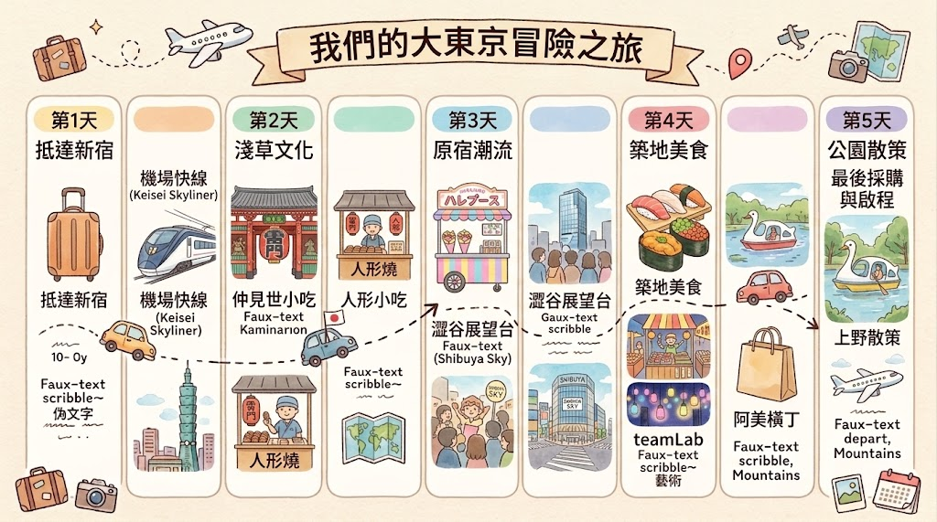
追問：預算組 | 我們最重視控制預算。請把機票、酒店、交通、飲食、門票和應急費用分類，並提出三個節省開支的方法。
圖片生成 | 請生成一張 東京五日四夜旅行行程資訊圖，採用溫暖可愛的手繪旅遊手帳插畫風格，版面和旅行行程海報相似。 版面要求： 16:9橫向構圖 米白色紙張紋理背景 頂部放置一條手繪絲帶標題：「東京五日四夜之旅」 下方平均分成五個直立圓角欄目，依次標示：第1天、第2天、第3天、第4天、第5天 每欄以簡單插畫展示當天行程 使用手繪虛線、箭嘴、小火車或小巴士，把五天行程連接起來 四周加入少量旅行裝飾，例如飛機、行李箱、相機、地圖、車票和櫻花 畫面整齊、留白充足，不要過度擁擠 | Y
影片生成 | 請根據以上東京五日四夜行程，生成一段簡短、寫實的旅行預覽影片。依次展示乘搭飛機抵達東京、前往酒店、參觀文化景點、品嘗日本美食、遊覽城市和返回機場。影片使用16:9橫向格式、自然光和輕鬆節奏，不顯示護照、登機證、品牌標誌或個人資料。影片只作視覺示意，不代表目的地的實際情況。
注意事項 | AI提供的機票價格、航班時間、酒店房價、景點開放時間及交通路線可能過時或錯誤，也可能混淆羽田和成田機場。預訂或付款前，必須到航空公司、酒店、景點、交通機構或日本政府的官方網站核實。
私隱提醒 | 不要把護照號碼、完整機票、登機證、訂房編號、保險資料、信用卡資料、住宅地址或即時位置上載到AI。如需分析圖片，應先遮蓋姓名、條碼、QR Code和其他個人資料。
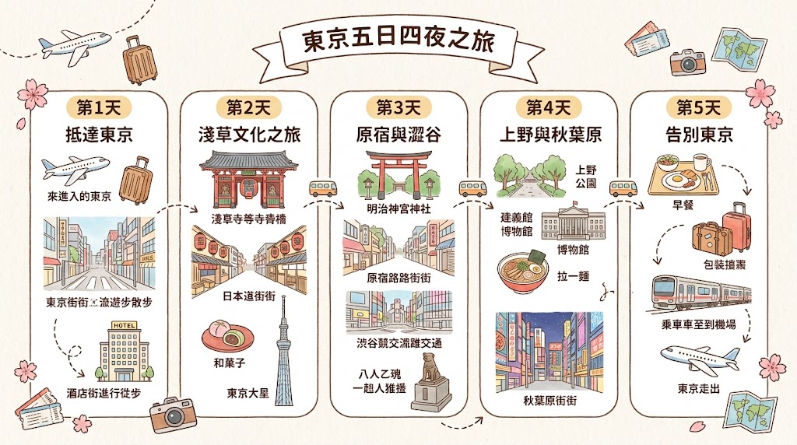
學習重點 | AI適合協助整理旅行需要、設計行程初稿、比較機場和提出後備方案，但航班、住宿、入境、天氣及交通資料必須由使用者使用官方來源作最後確認。

Demo: | https://share.gemini.google/XxAyO9ZgGKsQ
Video: | https://share.gemini.google/HhEUspUJ3aMr

創意設計
創意設計：畫圖、整心意卡、簡單設計 (Everyone)

整心意卡
Example demo 1:
請忘記之前的提示詞, 現在, 幫我設計一張心意卡, 適合印刷用的, 大小是A5 size, 橫向, 1024x718, 卡的內容: 水彩風格 + 可愛貓貓拎住蛋糕和一個心形氣球 + 柔和粉彩色調 + 金色邊線 + 中間留白寫字。


1. 心意卡 Prompt 萬能公式
建議教學員記住這個組合：[風格/介質] + [核心主角與畫面] + [文字/排版位置] + [配色/氛圍]
A. 風格/介質：手繪風、水彩、立體紙雕、3D 黏土、極簡插畫、復古繪本。
B. 核心主角：貓咪戴生肖帽、一對老夫婦喝咖啡、滿滿的鬱金香捧花。
C. 文字設計：畫面中央留白（用於寫字）、帶有 "Happy Birthday" 的藝術字手寫標籤。
D. 配色/氛圍：溫暖柔和的粉彩色系（Pastel）、慶典金屬光澤、明亮活潑。

2. 實用案例與提示詞拆解
情境 A：溫馨手繪風（適合生日/感謝卡）
-Prompt (英文): A warm watercolor greeting card illustration, a cute cat holding a birthday cake with lit candles, soft pastel colors, dreamy atmosphere, blank space in the center for text, high detail.
-廣東話拆解：水彩風格 + 可愛貓貓拎住蛋糕 + 柔和粉彩色調 + 中間留白寫字。

情境 B：立體紙雕風（適合節慶/高級感卡片）
-Prompt (英文): 3D paper cut light box style greeting card, layers of cherry blossom trees and a cozy house, warm ambient lighting, elegant paper texture, clean background.
-廣東話拆解：3D 紙雕光影風格 + 櫻花與小屋層次 + 溫暖燈光 + 精緻紙張質感。

情境 C：3D 黏土風（適合可愛/兒童/情人節）
-Prompt (英文): 3D claymation style greeting card, two cute fluffy bears hugging each other, holding a heart balloon, vibrant colors, soft studio lighting, cute and playful.
-廣東話拆解：3D 黏土動畫風格 + 兩隻小熊抱抱拎心型氣球 + 明亮活潑色彩。

3. 教學小貼士（避坑指南）
-儘量用英文生成：現時大部分 AI 繪圖工具（如 Midjourney、DALL-E 3、Bing Image Creator）對英文提示詞的理解力比中文更精準。
-文字處理技巧：AI 經常寫錯英文字或出現「亂碼文字」。教學員兩種解決方法：
A.畫圖時留白：提示詞加上 blank card in center for text 或 copyspace，生成的圖留空，再用 Canva / Photopea 加上中文祝福語。
B.直接指定簡單英文：如果要 AI 寫字，字數越少越好，並用雙引號包住，例如 with text "Thank You"。

食譜建議
食譜建議：根據食材提供煮食靈感 (Frankie)

以下提示詞適合 AI 初學者，可直接複製到 Gemini 使用。建議先從簡單提示詞開始，再逐步加入條件，觀察答案有甚麼變化。

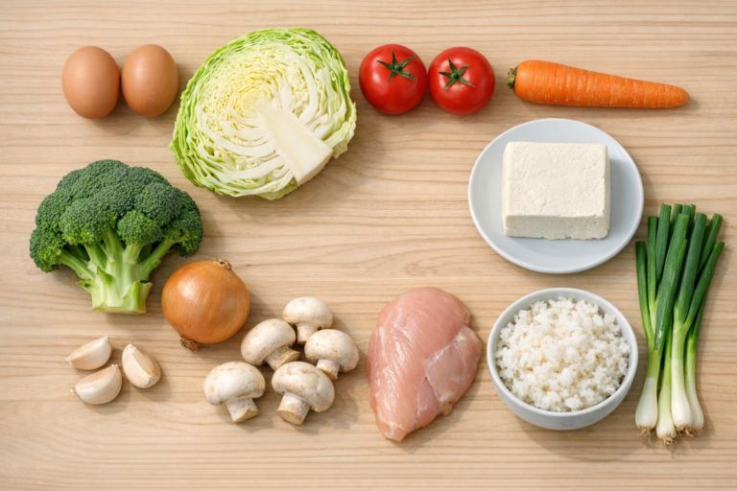
1. 基礎版 | 我家中有雞蛋、番茄、洋蔥和白飯。請建議三款可以用這些食材製作的簡單菜式。

2. 加入詳細條件 | 我家中有雞蛋、番茄、洋蔥和白飯。請建議三款適合兩人晚餐的簡單菜式。每款菜式需在30分鐘內完成，並列出所需材料、分量和烹調步驟。

3. 圖片應用 | 請仔細觀察這張圖片： 列出你能辨認的所有食材，並指出任何不確定的食材。 根據這些食材，建議三款適合香港家庭的簡單菜式。 選出其中一款，提供二人分量、所需材料、調味料、烹調時間及詳細步驟。 如果需要圖片以外的額外食材，請另外列出。 請勿假設圖片中有看不清楚的食材。
4. 加入詳細條件 | 我只有電磁爐和電飯煲，請修改食譜。 請把食譜改為少油、少鹽版本。 請把步驟寫得更簡單，讓完全沒有煮食經驗的人也能跟隨。 請設計「兩餸一湯」，供三人享用，並盡量用完圖片中的食材。 請把需要額外購買的材料整理成購物清單。

注意事項 | AI 能分析圖片，但也可能看錯、遺漏或自行猜測，所以使用者仍需核實結果。

5. 圖片生成 | 請根據以上食譜，生成一張完成後的菜式示意圖，呈現大概的擺盤和成品外觀。這只供視覺參考，不必與實際製成品完全相同。
注意事項 | Gemini 能否直接生成圖片，視乎所使用的帳戶、版本及功能是否開放。生成圖片只屬示意，實際成品可能有所不同。
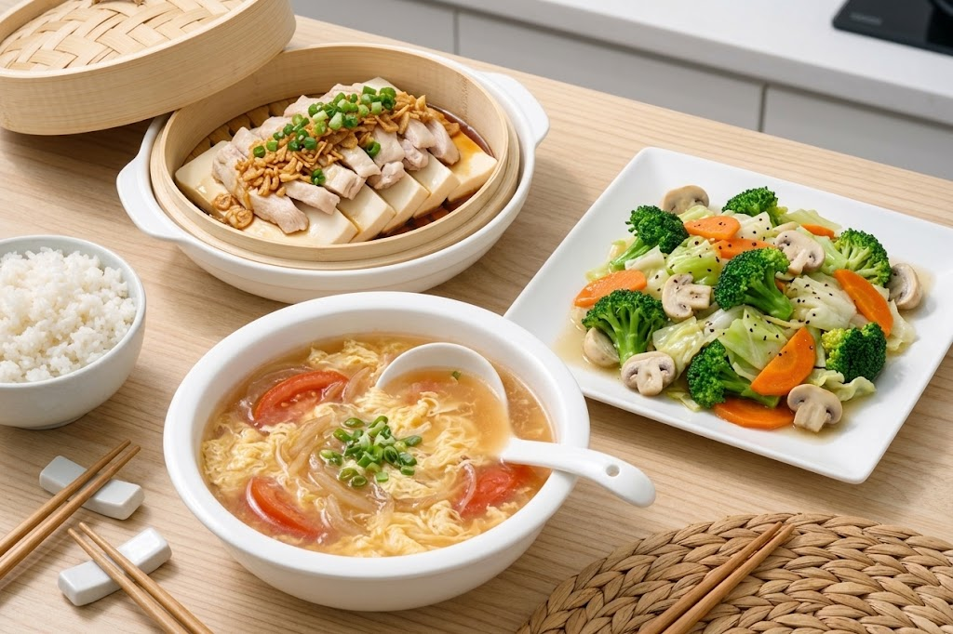

6. 影片生成 | 請根據以上的「【菜式名稱】」食譜，生成一段簡短、寫實的烹調過程示範影片。按正確次序展示主要備料、烹調和上碟步驟。食材、分量、廚具及場景在整段影片中必須保持一致。使用明亮整潔的香港家庭廚房，採用近距離拍攝和自然光，影片比例為16:9。不要展示人物面孔、品牌標誌或畫面文字。影片只作流程示意，實際烹調時應依照文字食譜及食物安全指引。

附例參考 | https://share.gemini.google/13IO7O8bNkcr

輔助查考聖經
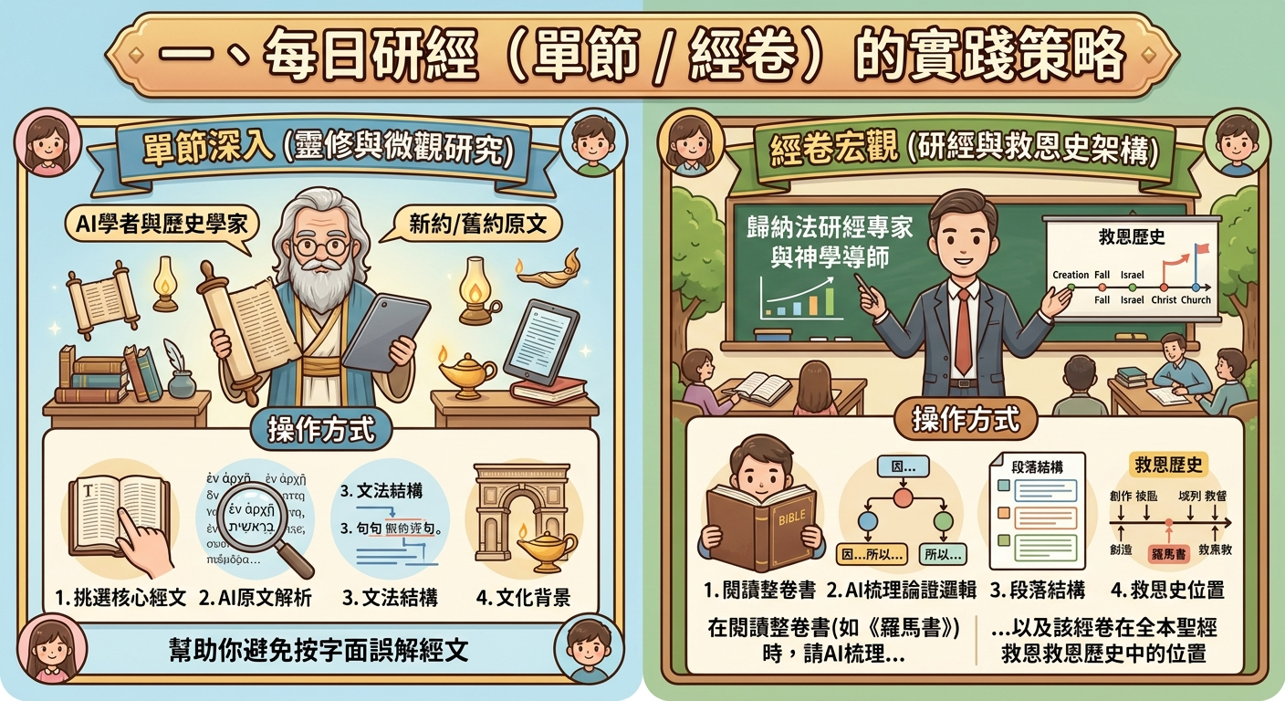
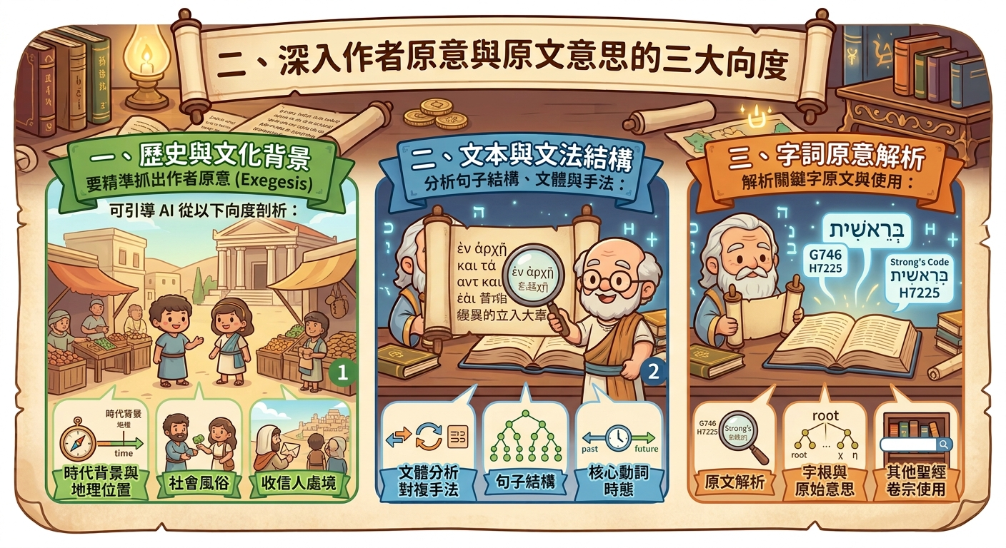
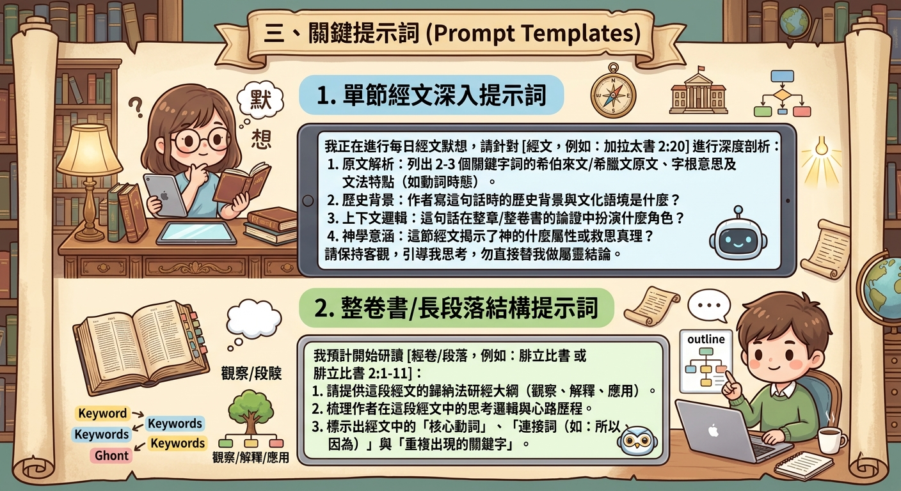
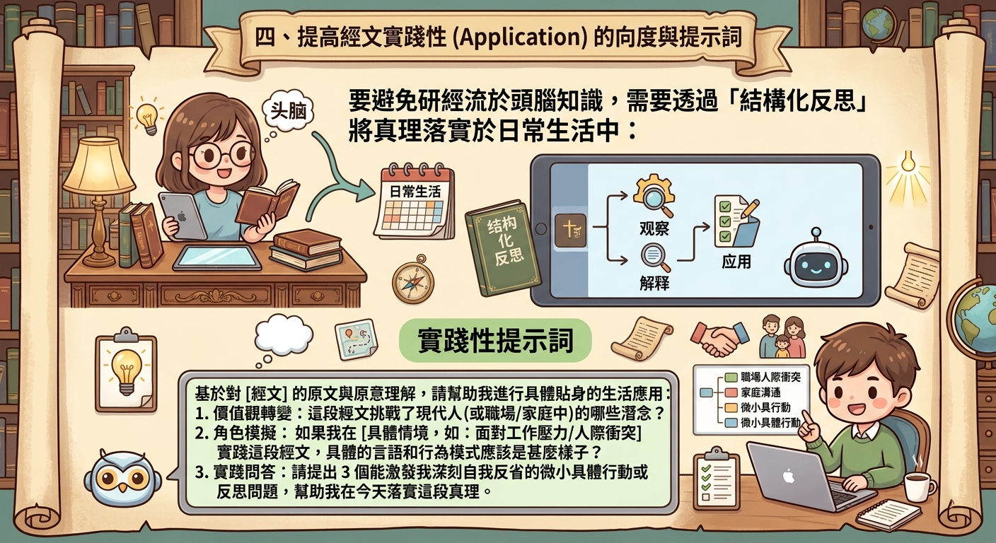
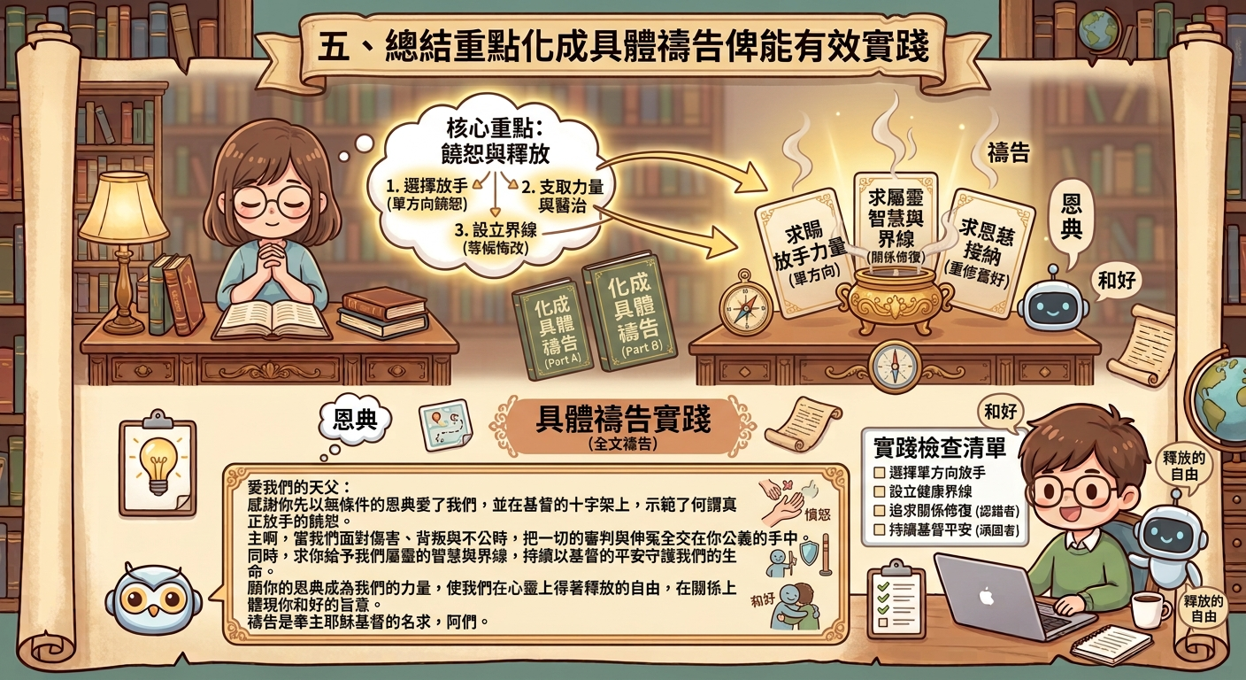
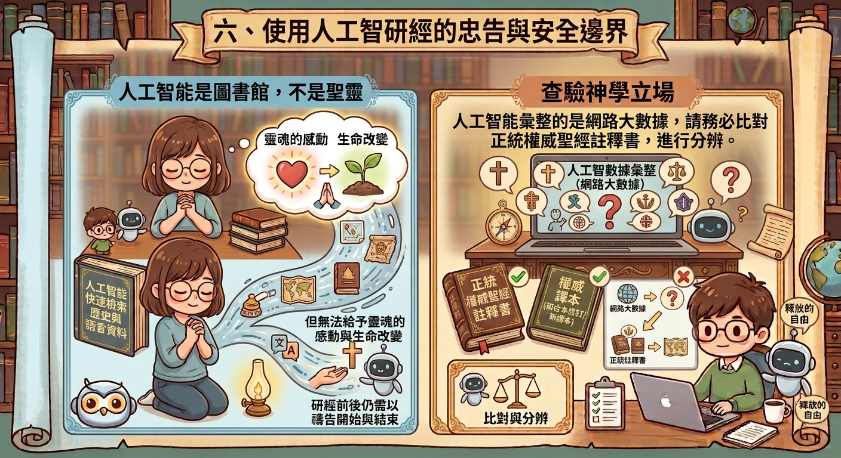
聖經研究的提示詞例子 (Kenny) 📖

單節深入（靈修與微觀研究）：

根據通用希臘文，從文學、神學、歷史及牧養角度詳細分析林前 2:15 的作者原意（適量提供可靠權威來源），這節在全書位置中的意義，之後附上三個貼身具體生活例子作應用，最後撰寫禱文總結重點俾能有效具體實踐。

經卷宏觀（研經與救恩史架構）：

根據通用希臘文，從文學、歷史、神學、輔導及牧養角度分析使徒保羅寫信時原本想向加拉太教會表達的意思（適量提供可靠權威來源），並指出全書的主題、分段（以相同字數的名詞組合平行表達）、鑰節及弧線，附上三個貼身具體的當代應用例子，以神學家的眼光介紹《加拉太書》在聖經救恩歷史中的獨特位置及重要性，最後撰寫總結禱告俾能促進有效具體實踐。

主題探討（觀念與詞彙比較）：

根據聖經原文，「饒恕」與「寬恕」有何分別？

事實檢查（權威註釋書立場）：

Enduring Word Commentary | https://enduringword.com/commentary/

New English Translation Constable's Notes |  | https://netbible.org/bible/Galatians+1

